FUENTES DE FINANCIACIÓN
Fuente de financiación | Naturaleza del aporte | Participación (%)
Instituciones territoriales | Monetaria | 35%
Autoridad ambiental regional | Monetaria | 25%
Instituciones de educación superior | No monetaria | 10%
Cooperación Nacional e Internacional | Monetaria | 15%
Ingresos propios del OAB | Monetaria | 10%
Comunidad organizada | No monetaria | 5%
 |  | 100%

FUENTES DE FINANCIACION

EQUIPOS
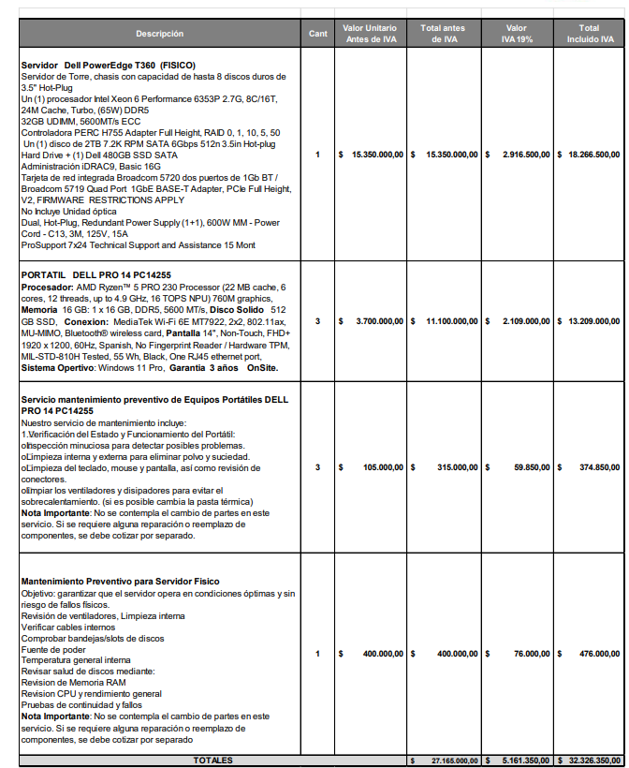
 | Año 0 ** | Año 1 | Año 2 | Año 3 | Año 4 | Año 5
Servidores / cloud / dominio
Servidor principal | $ 18,266,500
 | $ 18,266,500 | $ - | $ - | $ - | $ - | $ -
Equipos de usuarios
PCs - 3 Portatiles | $ 13,209,000
Móviles - 3 | $ 3,000,000
 | $ 16,209,000 | $ - | $ - | $ - | $ - | $ -
Infraestructura IoT
Kit Estación meteorologica + sensores + paneles solares | $ 14,497,920 | $ 14,497,920 | $ 14,497,920 | $ 14,497,920 | $ 14,497,920 | $ 14,497,920
Conectividad SIM/datos | $ 615,000 | $ 600,000 | $ 600,000 | $ 600,000 | $ 600,000 | $ 600,000

 | $ 15,112,920 | $ 15,097,920 | $ 15,097,920 | $ 15,097,920 | $ 15,097,920 | $ 15,097,920
 | $ 49,588,420 | $ 15,097,920 | $ 15,097,920 | $ 15,097,920 | $ 15,097,920 | $ 15,097,920

** Para el año 0, se toman cifras del mercado en 2025.

Kit Estación Meteorológica HOBO U30 NRC |  | https://colombia.bioweb.co/products/kit-estacion-meteorologica-hobo-u30-nrc?_pos=43&_sid=4857390c3&_ss=r
Registrador de datos HOBO U30 NRC con 10 entradas. Panel Solar 5W. Sensor inteligente de temperatura / HR con cable de 2 metros . Sensor inteligente de velocidad del viento con cable de 3 metros . Sensor inteligente de dirección del viento con cable de 3 metros . Cruceta completa para sensores de velocidad / dirección del viento . Pantalla de radiación solar para sensor de temperatura y HR.

Equipos: servidor, portatiles y servicio de mantenimiento

SERVICIOS
Mantenimiento Equipos de computo | $ 400,000
Mantenimiento Estación meteologica y sensores | $ 350,000
Mantenimiento infraestructura solar | $ 700,000

Servicios | Año 0 ** | Año 1 | Año 2 | Año 3 | Año 4 | Año 5
Alquiler equipos portatiles | $ 1,282,049 | $ 1,282,049 | $ - | $ - | $ - | $ -
Alquiler servidor nube | $ 3,000,000 | $ 3,000,000 | $ 3,000,000 | $ 3,000,000 | $ 3,000,000 | $ 3,000,000
Internet | $ 2,400,000 | $ 2,400,000 | $ 2,400,000 | $ 2,400,000 | $ 2,400,000 | $ 2,400,000
Licencia - dominio (gov.co) | $ - | $ - | $ - | $ - | $ - | $ -
Mantenimiento - Equipos propios | $ - | $ 2,500,000 | $ 3,550,000 | $ 4,600,000 | $ 5,650,000 | $ 6,700,000
 | $ 6,682,049 | $ 9,182,049 | $ 8,950,000 | $ 10,000,000 | $ 11,050,000 | $ 12,100,000
** Para el año 0, se toman cifras del mercado en 2025.

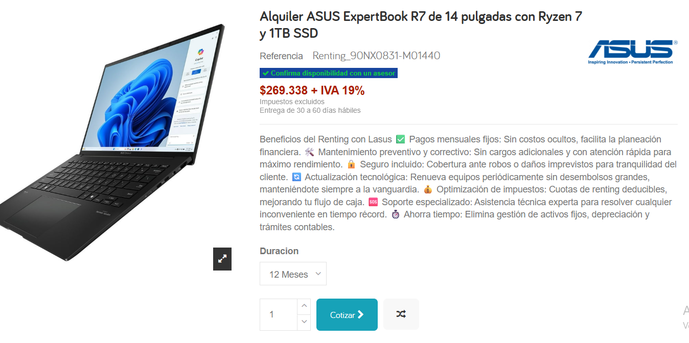
Alquier equipos portatiles - Gama media

